Overzicht
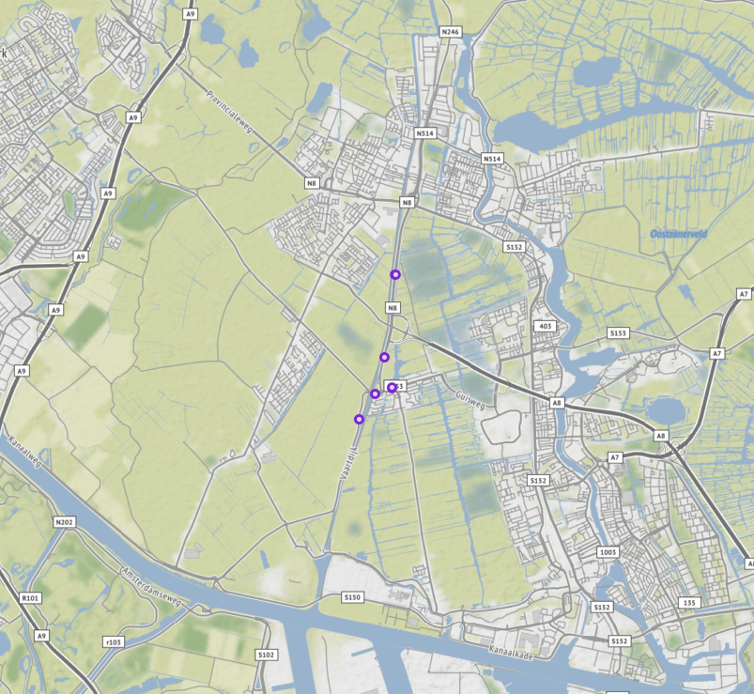
Aanvraagnaam | export4
Periode | 07-01-2020 tot en met 15-01-2020
Dagen van de week | werkdagen inclusief feestdagen

Geselecteerde locaties
Volgnummer | ID | Naam | Latitude | Longitude
0 | PNH02_PNHTI571 | Vaartdijk van Zaandammerweg - Communicatieweg Oost | 52.460566102 | 4.7618542592
1 | PNH02_PNHTI571r | Vaartdijk van Communicatieweg Oost - Zaandammerweg | 52.460566102 | 4.7618542592
2 | PNH02_PNHTI572 | Provincialeweg van Guisweg - Aansluiting Rijksweg A8 | 52.470075462 | 4.7681904832
3 | PNH02_PNHTI572r | Provincialeweg van Aansluiting Rijksweg A8 - Guisweg | 52.470068209 | 4.7681874912
4 | PNH02_PNHTI573 | Provincialeweg van op-/afrit provincialeweg (N203) - op-/afrit Rijksweg A 8 | 52.48273733 | 4.7708628032
5 | PNH02_PNHTI573r | Provincialeweg van op-/afrit Rijksweg A 8 - op-/afrit provincialeweg (N203) | 52.482744568 | 4.7711787672
6 | PNH02_PNHTI590 | Guisweg van Provincialeweg (N246) - Kerkbuurt | 52.465377845 | 4.7701581432
7 | PNH02_PNHTI590r | Guisweg van Kerkbuurt - Provincialeweg (N246) | 52.465475095 | 4.7701329182
8 | PNH02_TI879L | Provincialeweg van Provinincialeweg (N515) - Communicatieweg Oost | 52.464487598 | 4.7658629282
9 | PNH02_TI879R | Provincialeweg van Communicatieweg Oost - Provinincialeweg (N515) | 52.464452814 | 4.7658653962

